关系_表格
字段
属性
列
元祖记录
行
主键、主码：
唯一识别一条记录的属性组合。
键包含的属性为主属性。
投影

过滤

域：
属性的取值范围
外键：
非主属性是另一关系的主属性
主表 和 从表：
外键所在的两个关系表

 |  |  |  |  |  | 学生表 | 主表 |  |  |  | 系表 | 从表
学号 | 姓名 | 性别 | 出生日期 | 系名 | 系主任 | 学号 | 姓名 | 性别 | 出生日期 | 系名 | 系名 | 系主任
学号 -> 系名：
学号决定系名
系名依赖于学号

E_R转换为关系模式
1、一个实体转换为一个关系； 2、一个联系也可以转换为一个关系； 转换方法：联系的属性，加上与两端实体的键。主键由两端实体的键组合而成。 3、一个联系也可以根据与其相关联的实体，分成几种情况：
1）1:1关系 可以与任意一端所对应的关系模式合并。

联系“管理”合并到实体“班级”中，加入实体“班长”的主键：
班级（班号，专业，人数，学号） 班长（学号，姓名，专长）
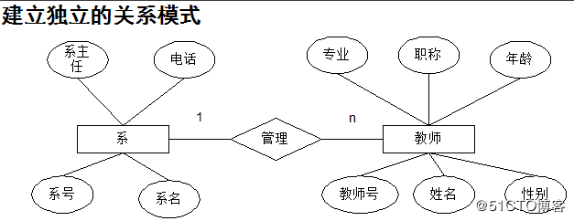

联系“管理”也可以合并到实体“班长”中，加入实体“班级”的主键：
班级（班号，专业，人数） 班长（学号，姓名，专长，班号）

2）1:n关系 也可以与 n 端所对应的关系模式合并。

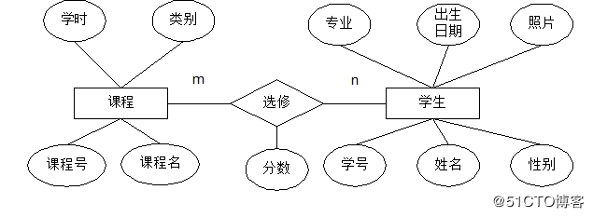
不转换关系，而是合并到 n 端：
教师（教师号，姓名，专业，职称，性别，年龄，系号）

3）m:n关系
联系必须转换为独立的关系。

转换方法：联系的属性，加上与两端实体的键。主键由两端实体的键组合而成：
选修（学号，课程号，分数）

画ER图常用工具： Microsoft Office Visio、PowerDesigner、ERwin Data Modeler(简称 ERwin)、亿图图示。

